SOUHRN
Kategorie |  | Muži 18 – 39 let |  | 10 000 m |  | Kategorie |  | Ženy nad 45 let |  | 10 000 m

1 | Matouš Vrzala | 1994 | 34:57 |  |  | 1 | Věra Richterová | 1968 | 47:58
2 | Ivan Karas | 1988 | 39:25 | Akez Kopřivnice |  | 2 | Iva Pachtová | 1970 | 49:26
3 | Stanislav Siuda | 1989 | 41:10 | BK Sak |  | 3 | Marie Drhová | 1970 | 55:07
4 | David Marek | 1989 | 46:22
5 | Jan Jadrniček | 1983 | 47:09 |  |  | Kategorie |  | Místní borci do 17-ti let |  | 4 500 m
6 | Mirko Fiorelli | 1988 | 48:30 | Itálie
7 | Jakub Cichoň | 1998 | 48:39 |  |  | 1 | Anders Filip | 2008 | 18:02
8 | Miloš Bednárek | 1983 | 49:58 |  |  | 2 | Lindovský Daniel | 2008 | 19:08
9 | Daniel Matušík | 2006 | 53:30 |  |  | 3 | Magera František | 2008 | 20:28
 |  |  |  |  |  | 4 | Rozsypal Patrik | 2008 | 22:00
Kategorie |  | Muži 40 – 49 let |  | 10 000 m |  | 5 | Klapetek Martin | 2004 | 24:09
 |  |  |  |  |  | 6 | Kašparovská Denisa | 2007 | 24:21
1 | Pavel Dvořák | 1982 | 33:50 |  |  | 7 | Gavroň Jonáš | 2010 | 26:32
2 | Robert Antzak | 1981 | 35:17 | Atletika alojzov |  | 8 | Jahnová Viktorie | 2009 | 29:23
3 | Robert Chrudina | 1973 | 36:13 |  |  | 9 | Laidolfová Radanna | 2007 | 29:37
4 | Piotr Jeziorski | 1978 | 39:51 |  |  | 10 | Böhmová Laura | 2010 | 29:55
5 | Tomáš Vorlický | 1973 | 42:43
6 | Martin Hrnčárek | 1976 | 44:18 |  |  | Kategorie |  | Místní borci muži 18 a více let |  | 4 500 m

Kategorie |  | Muži 50 – 59 let |  | 10 000 m |  | 1 | Michal Richtár | 1987 | 20:01
 |  |  |  |  |  | 2 | Tomáš Jahn | 1986 | 20:38
1 | Marek Škapa | 1971 | 37:10 |  |  | 3 | Radek Šatava | 1986 | 22:24
2 | Michal Řeháček | 1969 | 40:10 |  |  | 4 | Michal Slovík | 2000 | 22:29
3 | Roman Baláž | 1965 | 42:27 |  |  | 5 | Jakub Thiel | 1990 | 23:00
4 | Grycman Kazimierz | 1972 | 43:12 |  |  | 6 | Miroslav Chudják | 1998 | 27:48
5 | Jiří Štencel | 1963 | 50:06
6 | René Stanečka | 1967 | 50:20 |  |  | Kategorie |  | Místní borci ženy 18 a více let |  | 4 500 m
7 | Lukáš Kozubek | 1971 | 51:30
 |  |  |  |  |  | 1 | Denisa Hermanová | 1997 | 23:26
Kategorie |  | Muži 60 – 69 let |  | 10 000 m
 |  |  |  |  |  | Kategorie |  | Příchozí |  | 4 500 m
1 | Petr Škrabánek | 1960 | 41:41
2 | Roman Slowioczek | 1959 | 44:12 |  |  | 1 | Tomáš Wachtarczyk | 1993 | 15:51
3 | Petr Jadrníček | 1957 | 44:58 |  |  | 2 | Petr Pošpíšil | 1979 | 16:09
4 | Jaroslav Rondel | 1958 | 45:39 |  |  | 3 | Vojtěch Beilner | 1993 | 17:16
5 | Libor Richter | 1962 | 49:21 |  |  | 4 | Vanda Manke | 1987 | 21:33
6 | Štefan Groš | 1961 | 53:28 |  |  | 5 | Martin Minev | 2008 | 22:01
 |  |  |  |  |  | 6 | Aleš Hon | 1967 | 23:30
Kategorie |  | Muži nad 70 let |  | 10 000 m |  | 7 | Jan Vorlický | 2012 | 24:20
 |  |  |  |  |  | 8 | Adéla Bierská | 2006 | 24:23
1 | Zdeněk Adamec | 1952 | 49:32 |  |  | 9 | Martin Lindovský | 1966 | 26:06
2 | Alfons Výtisk | 1949 | 43:32 |  |  | 10 | Simona Lindovská | 1998 | 27:47
3 | Beskydský dědek | 1945 | 1:06:31 |  |  | 11 | Jiří Jadrníček | 1955 | 28:49
 |  |  |  |  |  | 12 | Kateřina Gálová | 2006 | 28:50
Kategorie |  | Ženy 18 – 34 let |  | 10 000 m |  | 13 | Josef Hoško | 2002 | 28:57
 |  |  |  |  |  | 14 | Lenka Švorcová | 1982 | 29:25
1 | Anna Kleinová | 1995 | 1:03:25 |  |  | 15 | Silvie Madziová | 1977 | 29:52

Kategorie |  | Ženy 35 – 44 let |  | 10 000 m

1 | Zuzana Starečková | 1984 | 44:10

 |  |  |  |  | VÝSLEDKOVÁ LISTINA

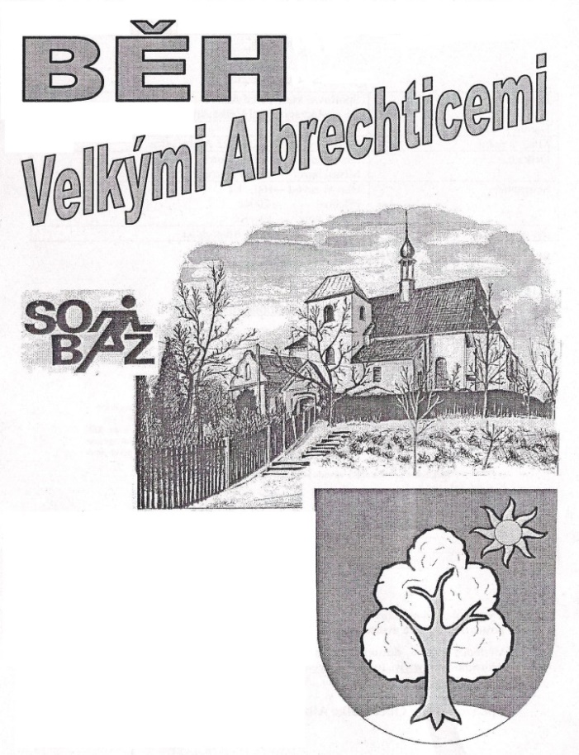

 |  |  |  |  |  | 36. ROČNÍK – 1.6.2022

Kategorie |  | Holky mateřská škola |  | 150 m |  | Kategorie |  | Holky 3.-5. třída |  | 400 m

Kategorie |  | Kluci mateřská škola |  | 150 m |  | Kategorie |  | Kluci 3.-5. třída |  | 800 m

Kategorie |  | Holky 1.-2. třída |  | 400 m |  | Kategorie |  | Holky 6.-9. třída |  | 800 m

Kategorie |  | Kluci 1.-2. třída |  | 400 m |  | Kategorie |  | Kluci 6.-9. třída |  | 800 m

